第１図、第１表
【第１図】 外国人入国者数・日本人出国者数等の推移
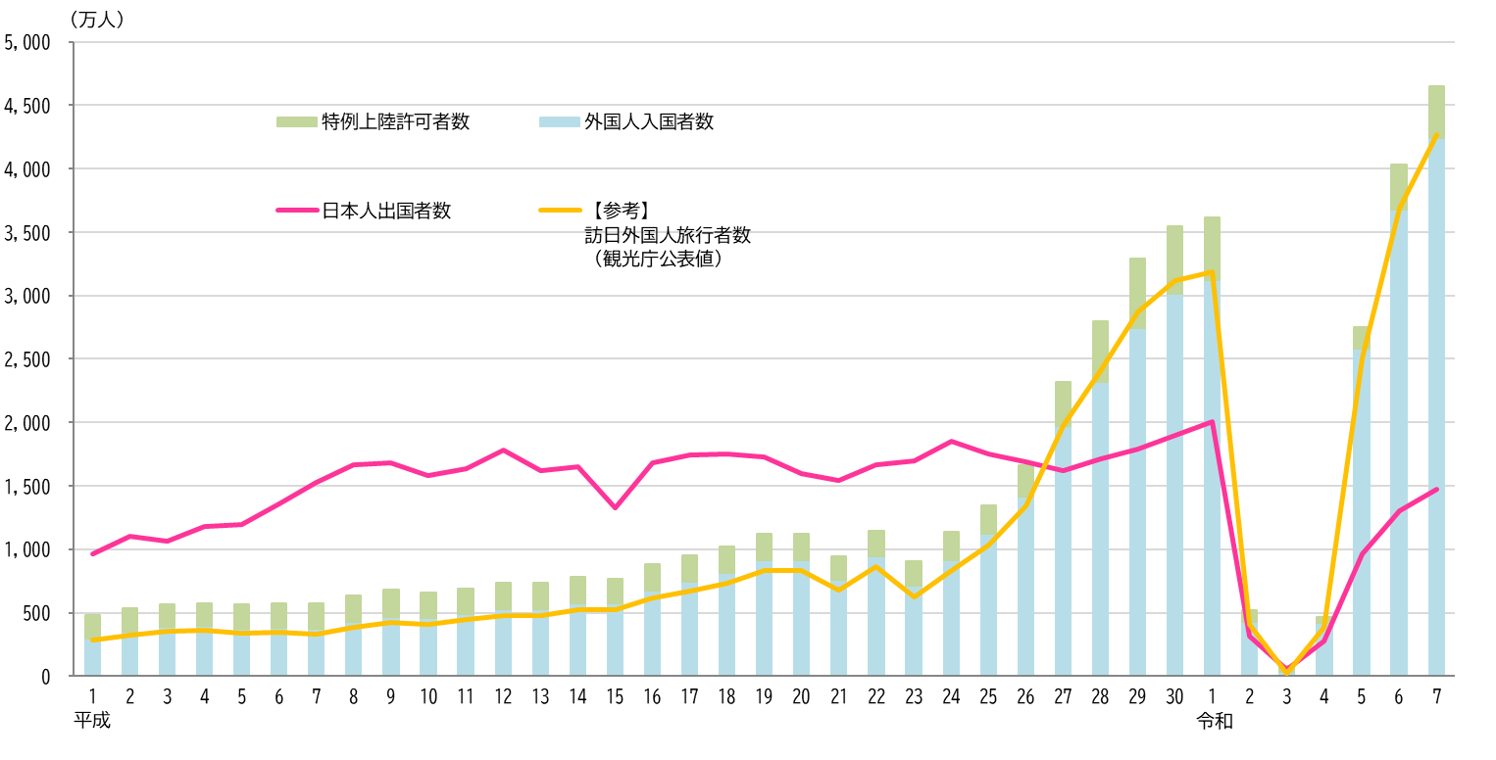

Ⓐ
Ⓑ
Ⓒ
【第１表】 外国人入国者数・日本人出国者数等の推移
 | 外国人 入国者等 総数 | 対前年 増減率 （％） |  |  |  |  |  | 日本人 出国者数 | 対前年 増減率 （％） | 【参考】 訪日外国人旅行者数 （観光庁公表値）
 |  |  | 外国人 入国者数 | 対前年 増減率 （％） |  |  | 特例上陸 許可者数
（Ⓐ = Ⓑ + Ⓒ）
（Ⓑ = ㋐ + ㋑）
㋐
㋑
 |  |  |  |  | 新規入国 | 再入国
平成元年 | 4,839,292 |  | 2,985,764 |  | 2,455,776 | 529,988 | 1,853,528 | 9,662,752 |  | 2,835,064
2 | 5,382,464 | 11.2 | 3,504,470 | 17.4 | 2,927,578 | 576,892 | 1,877,994 | 10,997,431 | 13.8 | 3,235,860
3 | 5,640,480 | 4.8 | 3,855,952 | 10.0 | 3,237,874 | 618,078 | 1,784,528 | 10,633,777 | -3.3 | 3,532,651
4 | 5,762,063 | 2.2 | 3,926,347 | 1.8 | 3,251,753 | 674,594 | 1,835,716 | 11,790,699 | 10.9 | 3,581,540
5 | 5,627,493 | -2.3 | 3,747,157 | -4.6 | 3,040,719 | 706,438 | 1,880,336 | 11,933,620 | 1.2 | 3,410,447
6 | 5,763,742 | 2.4 | 3,831,367 | 2.2 | 3,091,581 | 739,786 | 1,932,375 | 13,578,934 | 13.8 | 3,468,055
7 | 5,758,828 | -0.1 | 3,732,450 | -2.6 | 2,934,428 | 798,022 | 2,026,378 | 15,298,125 | 12.7 | 3,345,274
8 | 6,319,186 | 9.7 | 4,244,529 | 13.7 | 3,410,026 | 834,503 | 2,074,657 | 16,694,769 | 9.1 | 3,837,113
9 | 6,815,756 | 7.9 | 4,669,514 | 10.0 | 3,809,679 | 859,835 | 2,146,242 | 16,802,750 | 0.6 | 4,218,208
10 | 6,593,407 | -3.3 | 4,556,845 | -2.4 | 3,667,813 | 889,032 | 2,036,562 | 15,806,218 | -5.9 | 4,106,057
11 | 6,912,092 | 4.8 | 4,901,317 | 7.6 | 3,959,621 | 941,696 | 2,010,775 | 16,357,572 | 3.5 | 4,437,863
12 | 7,377,173 | 6.7 | 5,272,095 | 7.6 | 4,256,403 | 1,015,692 | 2,105,078 | 17,818,590 | 8.9 | 4,757,146
13 | 7,390,705 | 0.2 | 5,286,310 | 0.3 | 4,229,257 | 1,057,053 | 2,104,395 | 16,215,657 | -9.0 | 4,771,555
14 | 7,812,764 | 5.7 | 5,771,975 | 9.2 | 4,646,240 | 1,125,735 | 2,040,789 | 16,522,804 | 1.9 | 5,238,963
15 | 7,704,629 | -1.4 | 5,727,240 | -0.8 | 4,633,892 | 1,093,348 | 1,977,389 | 13,296,330 | -19.5 | 5,211,725
16 | 8,837,184 | 14.7 | 6,756,830 | 18.0 | 5,508,926 | 1,247,904 | 2,080,354 | 16,831,112 | 26.6 | 6,137,905
17 | 9,551,565 | 8.1 | 7,450,103 | 10.3 | 6,120,709 | 1,329,394 | 2,101,462 | 17,403,565 | 3.4 | 6,727,926
18 | 10,200,490 | 6.8 | 8,107,963 | 8.8 | 6,733,585 | 1,374,378 | 2,092,527 | 17,534,565 | 0.8 | 7,334,077
19 | 11,241,642 | 10.2 | 9,152,186 | 12.9 | 7,721,258 | 1,430,928 | 2,089,456 | 17,294,935 | -1.4 | 8,346,969
20 | 11,226,089 | -0.1 | 9,146,108 | -0.1 | 7,711,828 | 1,434,280 | 2,079,981 | 15,987,250 | -7.6 | 8,350,835
21 | 9,470,034 | -15.6 | 7,581,330 | -17.1 | 6,119,394 | 1,461,936 | 1,888,704 | 15,445,684 | -3.4 | 6,789,658
22 | 11,415,786 | 20.5 | 9,443,696 | 24.6 | 7,919,726 | 1,523,970 | 1,972,090 | 16,637,224 | 7.7 | 8,611,175
23 | 9,051,112 | -20.7 | 7,135,407 | -24.4 | 5,448,019 | 1,687,388 | 1,915,705 | 16,994,200 | 2.1 | 6,218,752
24 | 11,376,790 | 25.7 | 9,172,146 | 28.5 | 7,549,998 | 1,622,148 | 2,204,644 | 18,490,657 | 8.8 | 8,358,105
25 | 13,420,333 | 18.0 | 11,255,221 | 22.7 | 9,554,415 | 1,700,806 | 2,165,112 | 17,472,748 | -5.5 | 10,363,904
26 | 16,602,304 | 23.7 | 14,150,185 | 25.7 | 12,388,748 | 1,761,437 | 2,452,119 | 16,903,388 | -3.3 | 13,413,467
27 | 23,216,206 | 39.8 | 19,688,247 | 39.1 | 17,796,147 | 1,892,100 | 3,527,959 | 16,213,789 | -4.1 | 19,737,409
28 | 27,968,836 | 20.5 | 23,218,912 | 17.9 | 21,092,975 | 2,125,937 | 4,749,924 | 17,116,420 | 5.6 | 24,039,700
29 | 32,930,959 | 17.7 | 27,428,782 | 18.1 | 25,092,020 | 2,336,762 | 5,502,177 | 17,889,292 | 4.5 | 28,691,073
30 | 35,466,523 | 7.7 | 30,102,102 | 9.7 | 27,574,232 | 2,527,870 | 5,364,421 | 18,954,031 | 6.0 | 31,191,856
令和元年 | 36,148,684 | 1.9 | 31,187,179 | 3.6 | 28,402,509 | 2,784,670 | 4,961,505 | 20,080,669 | 5.9 | 31,882,049
2 | 5,226,568 | -85.5 | 4,307,257 | -86.2 | 3,581,443 | 725,814 | 919,311 | 3,174,219 | -84.2 | 4,115,828
3 | 775,044 | -85.2 | 353,119 | -91.8 | 151,726 | 201,393 | 421,925 | 512,244 | -83.9 | 245,862
4 | 4,680,614 | 503.9 | 4,198,045 | 1,088.8 | 3,423,531 | 774,514 | 482,569 | 2,771,770 | 441.1 | 3,832,110
5 | 27,482,154 | 487.1 | 25,830,810 | 515.3 | 23,751,693 | 2,079,117 | 1,651,344 | 9,624,158 | 247.2 | 25,066,350
6 | 40,340,974 | 46.8 | 36,779,964 | 42.4 | 34,015,766 | 2,764,198 | 3,561,010 | 13,007,282 | 35.2 | 36,870,148
7 | 46,479,027 | 15.2 | 42,430,915 | 15.4 | 39,184,546 | 3,246,369 | 4,048,112 | 14,731,565 | 13.3 | 42,683,600
（注１）「外国人入国者等総数」とは、外国人入国者数と特例上陸許可者数を合計した数です。
（注２）「訪日外国人旅行者数」（観光庁が公表）は、外国人入国者数から在留資格「永住者」、「日本人の配偶者等」、「永住者の配偶者等」及び「定住者」による 入国者数並びに特別永住者の入国者数を除き、その他の上陸許可のうち、船舶観光上陸許可、寄港地上陸許可及び通過上陸許可を受けた者の数を加えたものです。

